Solicitud gráfica
 | Área: | Matemáticas |  |  | Fecha:
 | Grado: | 7 |  |  | 2015-03-06
 | Título del tema: | Números enteros |  |  | ¿Cuaderno de estudio o recurso? | Recurso
 | Editor: | Diana Shirley Velásquez Rojas |  |  | Motor del recurso | M5A

 | Código guión o recurso: | MA_07_01_REC140 | ← Para determinar este código, visite la hoja de Ayuda
 |  |  |  |  | ESPECIFICACIÓN DE ARCHIVOS A ENTREGAR
Núm. | Archivo Shutterstock o ruta en web | Imagen para: | Tipo | Formato | Nombre imagen SMALL | Tamaño imagen SMALL | Nombre imagen ZOOM | Tamaño imagen ZOOM | Descripción | Observaciones
140 | shutterstock: 140280583 | Recurso M5A | Fotografía | Horizontal | MA_07_01_REC140_140n.png | 286 x 286 px | MA_07_01_REC140_140a.png | 500 x 500 px | Actividad para identificar el uso de los números enteros en situaciones cotidianas. | 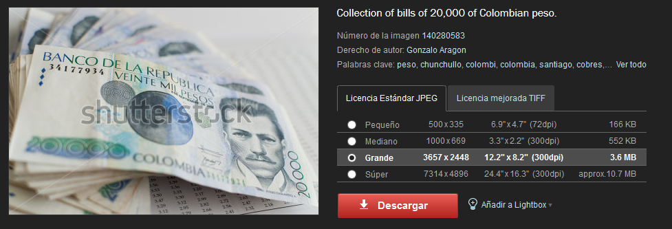 Se cambiará la foto del dinero.

